титул
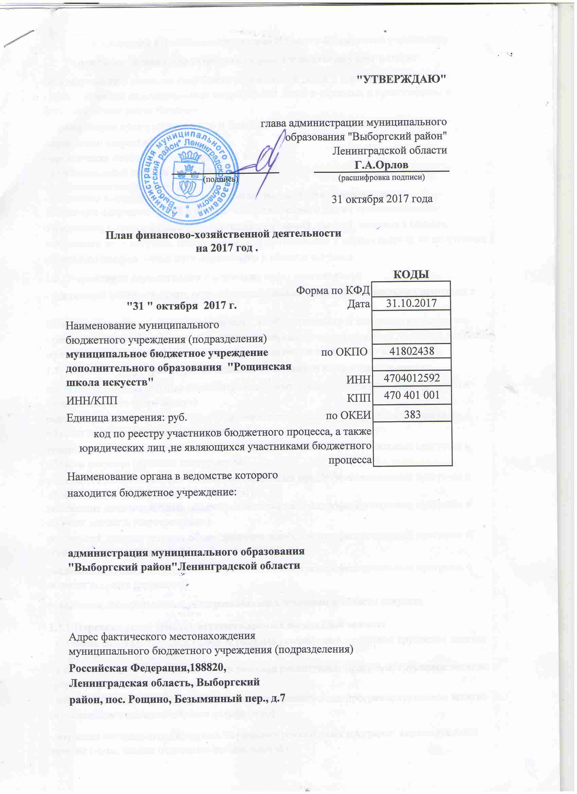

обоснование 2 (2)
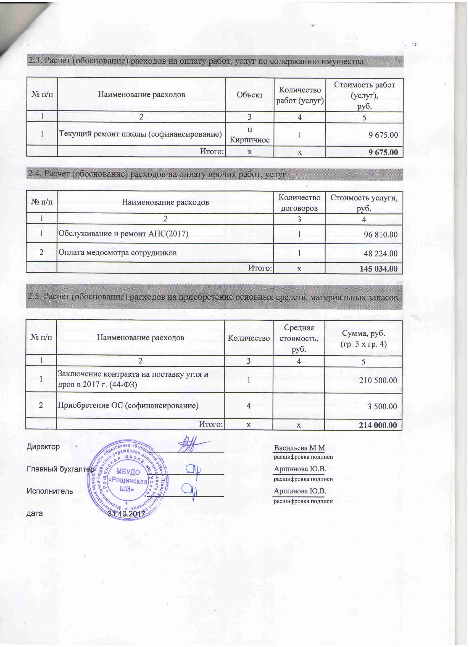
1. Расчет (обоснование) расходов прочих расходов (кроме расходов на закупку товаров, работ, услуг)

Код видов расходов |  | 244
Источник финансового обеспечения |  | Субсидии на выполнение муниципального задания

№ п/п | Наименование показателя |  | Размер одной выплаты, руб. | Количество выплат в год | Общая сумма выплат, руб. (гр. 3 х гр. 4)
1 | 2 |  | 3 | 4 | 5
1
 | Итого: |  | х | х | -

2. Расчет (обоснование) расходов на закупку товаров, работ, услуг

Код видов расходов |  | 244
Источник финансового обеспечения |  | Субсидии на выполнение муниципального задания

2.1. Расчет (обоснование) расходов на оплату услуг связи

№ п/п | Наименование расходов | Количество номеров | Количество платежей в год | Стоимость за единицу, руб. | Сумма, руб. (гр. 3 х гр. 4 х гр. 5)
1 | 2 | 3 | 4 | 5 | 6

 | Итого: | х | х | х | -

2.2. Расчет (обоснование) расходов на оплату коммунальных услуг

№ п/п | Наименование показателя | Размер потребления ресурсов | Тариф (с учетом НДС), руб. | Индексация, % | Сумма, руб. (гр. 3 х гр. 4 х гр. 5)
1 | 2 | 3 | 4 | 5 | 6
1 | Откачка кессона (ЖБО) | 1100.00 | 11 |  | 12100.00
2 | Электроэнергия (2016 здание 2) | 6005.98 | 6.66 |  | 19,999.91
3 | Теплоснабжение (2017) | 78.19 | 3425.12 |  | 92,099.28
4 | Водоснабжение (2017) | 727.74 | 60.31 |  | 28,939.15
 | Итого: | х | х | х | 153,138.34

обоснование 2
